1. Solution by hand
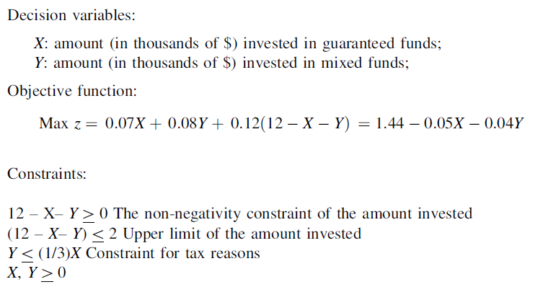
 |  |  |  |  |  | Constraint 1 |  | Constraint 2 |  | Constraint 3 |  | Constraint 4 |  | Constraint 5
 |  |  |  |  |  | x1 | x2 | x1 | x2 | x1 | x2 | x1 | x2 | x1 | x2
 |  |  |  |  |  | -2 | 14 | -2 | 12 | -2 | -0.66666666667 | -2 | 0 | 0 | -2
 |  |  |  |  |  | 0 | 12 | 0 | 10 | 0 | 0 | 0 | 0 | 0 | 0
 |  |  |  |  |  | 2 | 10 | 2 | 8 | 2 | 0.66666666667 | 2 | 0 | 0 | 2
 |  |  |  |  |  | 4 | 8 | 4 | 6 | 4 | 1.3333333333 | 4 | 0 | 0 | 4
 |  |  |  |  |  | 6 | 6 | 6 | 4 | 6 | 2 | 6 | 0 | 0 | 6
 |  |  |  |  |  | 8 | 4 | 8 | 2 | 8 | 2.6666666667 | 8 | 0 | 0 | 8
 |  |  |  |  |  | 10 | 2 | 10 | 0 | 10 | 3.3333333333 | 10 | 0 | 0 | 10
 |  |  |  |  |  | 12 | 0 | 12 | -2 | 12 | 4 | 12 | 0 | 0 | 12
 |  |  |  |  |  | 14 | -2 | 14 | -4 | 14 | 4.6666666667 | 14 | 0 | 0 | 14
 |  |  |  |  |  | 16 | -4 | 16 | -6 | 16 | 5.3333333333 | 16 | 0 | 0 | 16
 |  |  |  |  |  | 18 | -6 | 18 | -8 | 18 | 6 | 18 | 0 | 0 | 18
 |  |  |  |  |  | 20 | -8 | 20 | -10 | 20 | 6.6666666667 | 20 | 0 | 0 | 20

 | max | 1.44 - 0.05x1 - 0.04x2

 | C1 | 12-x1-x2 >= 0
 | C2 | 12-x1-x2 <= 2
 | C3 | x2<=1/3*x1
 | C4 | x1>0
 | C5 | x2>0

 | C1 |  | C2 |  | C3 |  | C4 |  | C5
-2 | 14 | -2 | 12 | -2 | -0.66666666667 | -2 | 0 | 0 | -2
0 | 12 | 0 | 10 | 0 | 0 | 0 | 0 | 0 | 0
2 | 10 | 2 | 8 | 2 | 0.66666666667 | 2 | 0 | 0 | 2
4 | 8 | 4 | 6 | 4 | 1.3333333333 | 4 | 0 | 0 | 4
6 | 6 | 6 | 4 | 6 | 2 | 6 | 0 | 0 | 6
8 | 4 | 8 | 2 | 8 | 2.6666666667 | 8 | 0 | 0 | 8
10 | 2 | 10 | 0 | 10 | 3.3333333333 | 10 | 0 | 0 | 10
12 | 0 | 12 | -2 | 12 | 4 | 12 | 0 | 0 | 12
14 | -2 | 14 | -4 | 14 | 4.6666666667 | 14 | 0 | 0 | 14
16 | -4 | 16 | -6 | 16 | 5.3333333333 | 16 | 0 | 0 | 16
18 | -6 | 18 | -8 | 18 | 6 | 18 | 0 | 0 | 18
20 | -8 | 20 | -10 | 20 | 6.6666666667 | 20 | 0 | 0 | 20

Intersection points calculation |  |  | A*x=B | x=A^-1*B

Point A | 12-x1-x2 <= 2
 | x2<=1/3*x1

 | A |  | B
 | -1 | -1 | -10
 | 0.33333333333 | -1 | 0

 | A-1 |  | x |  | Point A
 | -0.75 | 0.75 | 7.5 |  | 7.5
 | -0.25 | -0.75 | 2.5 |  | 2.5
B
A
Point B | 12-x1-x2 >= 0
 | x2<=1/3*x1
D
C
 | A |  | B
 | -1 | -1 | -12
 | 0.33333333333 | -1 | 0

 | A-1 |  | x |  | Point B
 | -0.75 | 0.75 | 9 |  | 9
 | -0.25 | -0.75 | 3 |  | 3

Point C | 12-x1-x2 <= 2
 | x1>0
 |  |  |  |  |  |  | optimal?
 | A |  | B
 | -1 | -1 | -10
 | 1 | 0 | 0

 | A-1 |  | x |  | Point C
 | 0 | 1 | 0 |  | 0
 | -1 | -1 | 10 |  | 10
 |  |  |  |  |  |  |  |  |  | x1 | x2 | z
Point D | 12-x1-x2 >= 0 |  |  |  |  |  |  |  | A | 7.5 | 2.5 | 0.965 | OPTIMAL
 | x1>0 |  |  |  |  |  |  |  | B | 9 | 3 | 0.87
 |  |  |  |  |  |  |  |  | C | 0 | 10 | 1.04
 | A |  | B |  |  |  |  |  | D | 0 | 12 | 0.96
 | -1 | -1 | -12
 | 1 | 0 | 0

 | A-1 |  | x |  | Point D
 | 0 | 1 | 0 |  | 0
 | -1 | -1 | 12 |  | 12

